상품제안서
대형 타포린가방 오렌지 | 상품코드: F05210

 |  |  |  |  |  |  | 02-412-0044 | www.easy1.co.kr
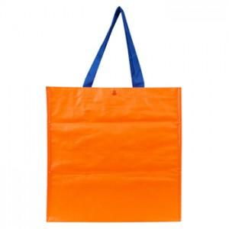 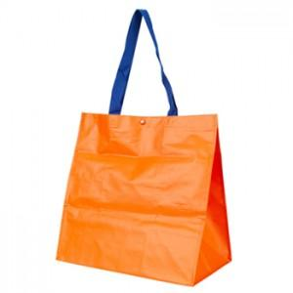

【상세/제작정보】 | 튼튼하고 가성비 높은 훌륭한 타포린 시장바구니

【인쇄/포장옵션】 | 실크 / OPP(비닐)

【공급단가】 | 수량 | 200~ | 500~ | 1,000~ | 3,000~ | 5,000~
*VAT별도 | 단가 | 2,450원 | 2,360원 | 2,270원 | 2,180원 | 2,100원

【상품 URL】 | http://www.easy1.co.kr/src/goods_detail.php?gdno=5210

